general
 |  |  |  |  |  |  |  |  |  |  |  |  |  |  |  |  | VEDENÍ PRO VYSOKÝ PŘEKLAD POD ÚHLEM (FHL)
Zvol jazyk: |  |  |  |  |  |  | Šířka otvoru |  | mm
Select a language: |  |  |  |  |  |  |  |  |  |  |  |  |  |  |  |  | HL max 4100 mm;
Wählen Sie eine Sprache: |  |  | CZ |  |  |  | Výška otvoru |  | mm |  |  | Prosím, vyplňte pole, která jsou označena barevně! |  |  |  |  | W max 8000 mm; H max 6500 mm; max. 40 m2
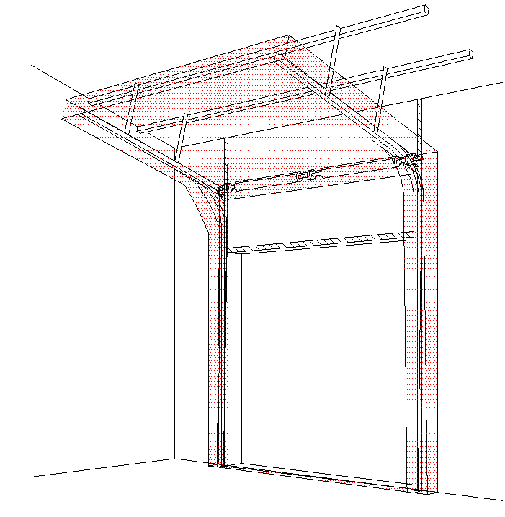
B
Wybierz język:
Sélectionner une langue: |  |  |  |  |  |  | Volný prostor nad překladem |  | mm
Valige keel
Valitse kieli: |  |  |  |  |  |  | Ovládání |  |  |  |  |  |  | Na pravé straně
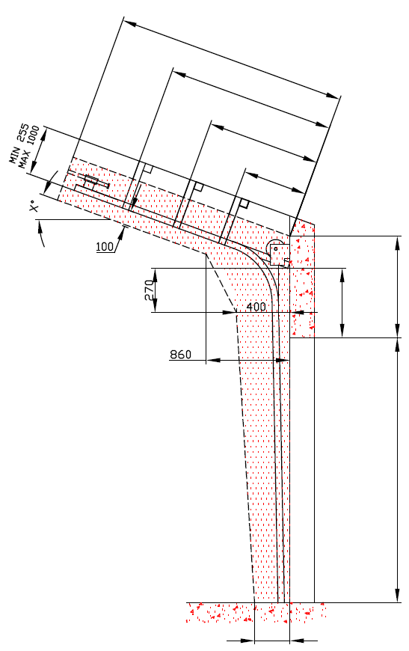
D=
Выберите язык:
X=
 |  | POHLED ZEVNITŘ |  |  |  |  | Typ panelu |  |  |  |  | ŘEZ A-A

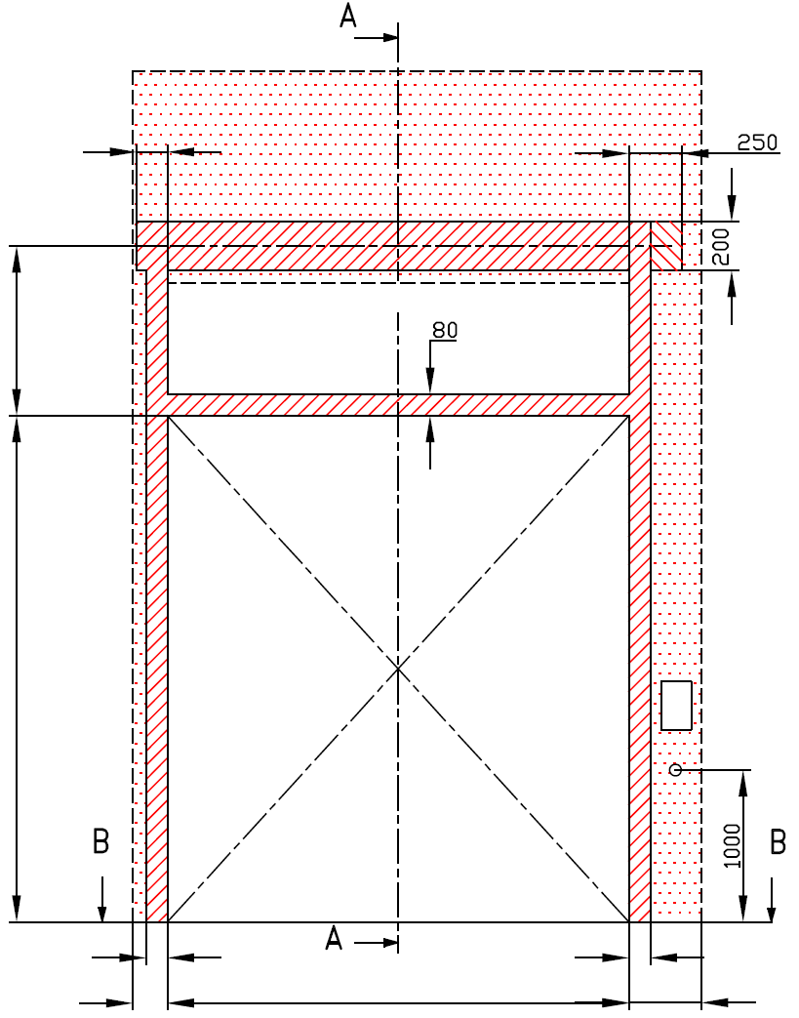
Y=
 |  |  |  |  |  |  | Typ vedení

Y2=
 | 120 |  |  |  |  |  | Úhel


A=
 |  |  |  |  |  |  | Montážní plocha pro motor |  |  |  |  |  |  |  | HL= -270 | F=0
H= |  |  |  |  |  |  |  |  |  |  |  |  |  |  |  |  |  |  | Montáž na cihlové zdivo
 |  |  |  |  |  |  | nezbytný boční prostor pro motor nebo řetězový pohon ( L nebo R )
 |  |  |  |  |  |  | montážní plocha pro řídící jednotku motoru, rozměr 250 x 400 mm
 |  |  |  |  |  |  | osa cca 1.400 až 1.500 mm od podlahy |  |  |  |  |  |  |  |  | H=

 |  |  |  |  |  |  |  |  |  |  |  |  |  |  |  |  |  |  | Montáž na porobeton
 |  |  |  |  |  |  | zásuvka CEE 16 A, 5P, 400 V, jištěno 6 A (10 A) jističem, proudový chránič I=30 mA

L=
R=
 |  | 100 |  | 100 |  |  |  |  |  |  |  |  |  |  |  |  |  |  | Montáž na opláštění
 | 125 |  | W= |  |  | 125
 |  |  |  |  |  |  |  |  |  |  |  |  |  |  | 250
 | 125 |  |  |  | 125

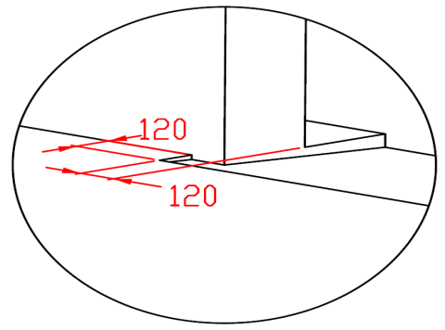

B
 |  |  | ŘEZ B-B
 |  |  |  |  |  |  |  |  | sklon podlahy

 | 250

L+W+R=
 |  |  | 250

POZNÁMKA:
Stěna nad překladem, stěny vedle otvoru a plochy pro montáž konzol musí být rovné a v jedné rovině.
Otvor musí být svislý a obdélníkový. |  |  |  |  |  |  |  |  |  |  |  |  |  | NEZBYTNÁ MONTÁŽNÍ PLOCHA |  |  |  | NEZBYTNÝ VOLNÝ PROSTOR
Podlaha musí být rovná a vodorovná.
Maximální hodnota HL = 4100 mm |  |  |  |  |  |  |  |  |  |  |  |  |  | DODATEČNÉ MONTÁŽNÍ PLOCHY PRO KONZOLY
Pro vrata vyšší než 4 800 mm:
1. Musí být HL > 1 000 mm |  |  |  |  |  |  |  |  |  |  |  |  |  | PRÁCE, KTERÉ MUSÍ BÝT PROVEDENY ZÁKAZNÍKEM PŘED MONTÁŽÍ, POKUD NEBYLO DOHODNUTO JINAK
2. Pro 1 000<HL<2000 mm se musí lanový buben posunout o 20 mm směrem od osy vrat.
3. F=HL+360 |  |  |  |  |  |  |  |  |  |  |  |  |  | Konstrukční:
Když 1 1/4" hřídel, tak překlad automaticky HL+360 a osa hřídele HL+210 mm |  |  |  |  |  |  |  |  |  |  |  |  |  | Příprava montážních ploch pro vedení vrat a pro pružiny.
Rozměry jsou v mm
W = | Šířka otvoru |  |  |  | Ruční ovládání |  |  |  |  | Volný prostor nad překladem |  |  |  | Montáž vodorovného vedení může být max. 1 metr od pevné konstrukce.
H = | Výška otvoru |  |  |  | L/R | Obě strany |  |  | min. 125 | F |  |  | 0
HL= | Zvýšené vedení |  |  |  | D | Hloubka vedení |  | H - HL + 1000 |  |  |  |  |  | Nezbytné montážní plochy a volný prostor dle nákresu.
F = | Volný prostor nad překladem |  |  |  | Ovládání elektricky nebo řetězovým převodem |  |  |  |  | Zvýšené vedení |  |  |  | Elektrická příprava (pro elektricky ovládaná sekční vrata):
A= | Osa hřídele nad překladem |  |  |  | L/R | Motor nebo řetěz. př. |  |  | min. 375 | HL | -270 | -270 | -270 | Zásuvka CEE 16 A, 5P, 400 V = zásuvka s nulovým a zemnícím vodičem
L = | Volný prostor vlevo |  |  |  | D | Hloubka vedení |  | H -HL +1000 |  | HL < 1370 & H< 4800 |  |  | HL + 270
R = | Volný prostor vravo |  |  |  | Kotvící bod, když je |  | D<3000 |  |  | 1370 = < HL < 3050 & H< 4800 |  |  | HL + 320 | Sestavil: | Upravil: |  | Schváleno - datum: | Název souboru: |  | Datum: | Měřítko | Formát:
G= | Úhel sklonu střechy |  |  |  | X | Kotvící bod |  | H -HL |  | 3050 = < HL < 4100 |  |  | HL + 360 | K.Luňák | R. Kříž |  | 2019-09-24 | STP |  | 2019-09-24 | - | A3
D = | Hloubka vedení |  |  |  | Kotvící bod, když je |  | 3000=<D<4500 |  |  | Osa hřídele nad překladem |  |  |  | http://door-documents.com/en/indy-installation-drawing-fhl |  |  | STAVEBNÍ PŘIPRAVENOST
X = | Kotvící bod č. 1 |  |  |  | X | Kotvící bod č. 1 |  | H -HL |  | A |  | -110
Y = | Kotvící bod č. 2 |  |  |  | Y | Kotvící bod č. 2 |  | 1/2 X |  | HL< 1370 |  | HL +160 |  |  |  |  | VEDENÍ PRO VYSOKÝ PŘEKLAD POD ÚHLEM (FHL)
Z = | Kotvící bod č. 3 |  |  |  | Kotvící bod, když je |  | D>=4500 |  |  | HL< 3050 |  | HL +190
 |  |  |  |  | X | Kotvící bod č. 1 |  | H |  | HL< 4100 |  | HL +210
 |  |  |  |  | Y | Kotvící bod č. 2 |  | (X/3)*2 |  |  |  |  |  |  |  |  | VEDENÍ PRO VYSOKÝ PŘEKLAD POD ÚHLEM (FHL) |  |  | Kód: | Verze:
 |  |  |  |  | Y2 | Kotvící bod č. 3 |  | X/3 |  |  |  |  |  |  |  |  |  |  |  | 020-5 | 1939

SW-R
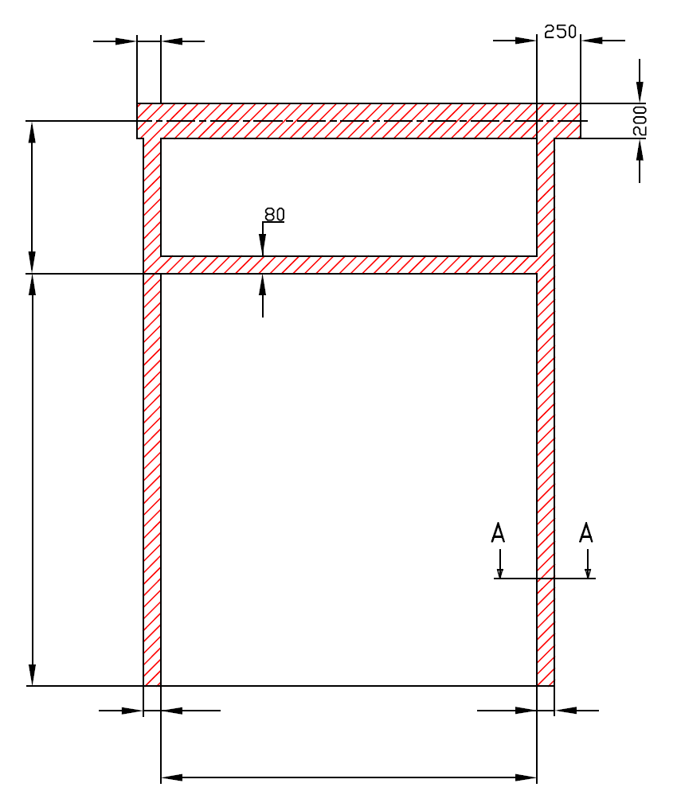
 | 120

A=

H=

 |  |  | 100 |  | 100

 |  |  |  | W=


 |  | VEDENÍ PRO VYSOKÝ PŘEKLAD POD ÚHLEM (FHL)

 |  | Umístění motoru |  | Na pravé straně

 |  | Sestavil:

 |  | Upravil:

 |  | Datum:

SW-L
 |  |  |  | 120
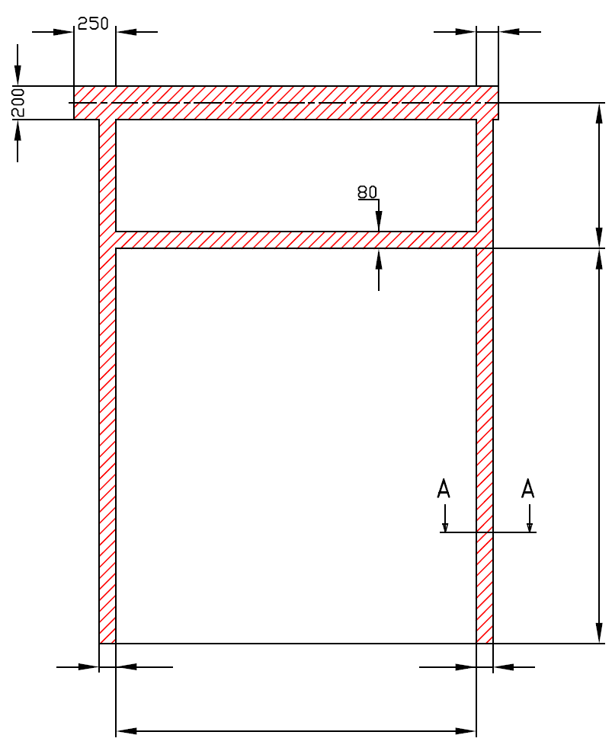

 |  |  |  |  | A=

 |  |  |  |  | H=

 | 100 |  | 100

 |  | W=

VEDENÍ PRO VYSOKÝ PŘEKLAD POD ÚHLEM (FHL)

Umístění motoru |  | Na levé straně

Sestavil:

Upravil:

Datum:

